2. uji normal ganda
No | X1 | X2 | Xi-Xbar |  |  | Xi-Xbar
1 | 1.262363 | 0.07107435 | -0.5951225 | -0.159604575 | x1 | -0.5951225 | -0.2625575 | 0.1666655 | 0.2600085 | -0.2450615 | -0.2298575 | -0.7288055 | 0.6444055 | 0.3661645 | 0.6241605
2 | 1.594928 | 0.17397799 | -0.2625575 | -0.056700935 | x2 | -0.159604575 | -0.056700935 | 0.450836555 | -0.129310795 | -0.068017585 | 0.046527295 | -0.162073885 | -0.121985705 | 0.070751335 | 0.129578295
di^2 vs. Chi-squarediurutkan
3 | 2.024151 | 0.68151548 | 0.1666655 | 0.450836555
4 | 2.117494 | 0.10136813 | 0.2600085 | -0.129310795 |  | Matriks kovarian |  |  | Invers matriks varians-covariance
5 | 1.612424 | 0.16266134 | -0.2450615 | -0.068017585 |  | 0.23349414722 | 0.03373985859 |  | 4.9673072463 | -4.7373396366 |  | 4.9673072463 | -4.7373396366
6 | 1.627628 | 0.27720622 | -0.2298575 | 0.046527295 |  | 0.03373985859 | 0.035377713426 |  | -4.7373396366 | 32.784401736 |  | -4.7373396366 | 32.784401736
7 | 1.12868 | 0.06860504 | -0.7288055 | -0.162073885
8 | 2.501891 | 0.10869322 | 0.6444055 | -0.121985705 |  | (Xi-Xbar)*Sinvers |  | di^2 | di^2 diurutkan | i | pi | chi square | Chi-squarediurutkan | di^2 | korelasi
9 | 2.22365 | 0.30143026 | 0.3661645 | 0.070751335 |  | -2.2000552273 | -2.4132430978 | 1.694467006 | 0.29205720563 | 1 | 0.05 | 0.10258658878 | 0.10258658878 | 0.29205720563 | 0.99130529181
10 | 2.481646 | 0.36025722 | 0.6241605 | 0.129578295 |  | -1.0355921855 | -0.61508218019 | 0.30677822997 | 0.30677822997 | 2 | 0.15 | 0.325037859 | 0.325037859 | 0.30677822997
X̅ | 1.8574855 | 0.230678925 |  |  |  | -1.3078871358 | 13.990855657 | 6.0896095025 | 0.43474472235 | 3 | 0.25 | 0.5753641449 | 0.5753641449 | 0.43474472235
 |  |  |  |  |  | 1.9041312607 | -5.4711256249 | 1.202565917 | 0.58465245845 | 4 | 0.35 | 0.86156583218 | 0.86156583218 | 0.58465245845
 |  |  |  |  |  | -0.89507336333 | -1.0689762744 | 0.29205720563 | 1.202565917 | 5 | 0.45 | 1.1956740015 | 1.1956740015 | 1.202565917
 |  |  |  |  |  | -1.3621884241 | 2.6142825765 | 0.43474472235 | 1.694467006 | 6 | 0.55 | 1.5970153924 | 1.5970153924 | 1.694467006
 |  |  |  |  |  | -2.8524018018 | -1.8608961742 | 2.3804487939 | 1.7193231291 | 7 | 0.65 | 2.099644249 | 2.099644249 | 1.7193231291
 |  |  |  |  |  | 3.7788478251 | -7.0519960759 | 3.2953530351 | 2.3804487939 | 8 | 0.75 | 2.7725887222 | 2.7725887222 | 2.3804487939
 |  |  |  |  |  | 1.4836784705 | 0.58489459061 | 0.58465245845 | 3.2953530351 | 9 | 0.85 | 3.7942399698 | 3.7942399698 | 3.2953530351
 |  |  |  |  |  | 2.4865405816 | 1.2912866033 | 1.7193231291 | 6.0896095025 | 10 | 0.95 | 5.9914645471 | 5.9914645471 | 6.0896095025

3. thot selang kepercayaan
Siswa | matematika | fisika
1 | 72.8 | 69.9
2 | 46 | 68.9 |  | x1 | mat |  | Hipotesis
3 | 59.2 | 58.4 |  | x2 | fis
4 | 66.7 | 78.2 |  |  |  |  | m1 | 55
5 | 84.2 | 63.9 |  |  |  |  | m2 | 60
6 | 50.4 | 54.6 |  | n | 10
7 | 49.6 | 66.5 |  | p | 2 |  | taraf nyata | 0.9
8 | 77.9 | 71.6
9 | 63.9 | 77.2
10 | 55.1 | 56.8

Vektor Rataan Xbar |  |  | Matriks Kovarian S

x1 | 62.58 |  | 164.93288889 | 36.008888889
x2 | 66.6 |  | 36.008888889 | 66.964444444

Uji Hipotesis T2 Hotelling

Xbar - miu0 |  |  | Inverse S

 | 7.58 |  | 0.0068695578547 | -0.0036939774168 |  |  |  | 0.42989693054 | 0.45751255312
 | 6.6 |  | -0.0036939774168 | 0.016919665828 |  |  |  | -0.23116910674 | -0.24601889596
 |  |  |  |  |  |  |  | 1.0588326875 | 1.1268497441
Stat Uji |  |  | Titik Kritis
 |  |  |  | F |  |  |  | 0.18387803459 | 0.8956806374
 | 7.6211610298 |  | 2.25 | 3.1131176402 | 7.0045146904
 |  |  |  |  |  |  |  | 11.507087405 | 59.652330451
 | Keputusan
 |  | TOLAK H0 | pada taraf nyata alfa |  | 0.1

Selang kepercayaan Ellips

Gambar daerah kepercayaan Ellips

Titik Pusat Xbar

 | 62.58
 | 66.6

Menghitung nilai Eigen
 |  |  | x1 | x2
L1 | 176.744 | e1 | 0.95 | 0.312
L2 | 55.153 | e2 | -0.312 | 0.95

Daerah kepeercayaan

c kuadrat | 7.0045146904

panjang sumbu mayor |  | 11.126571549
panjang sumbu minor |  | 6.2154645741

Koordinat yang dibentuk
 | sumbu
untuk L1 | X | 52.009757028 | 73.150242972
 | Y | 63.128509677 | 70.071490323

 | sumbu
untuk L2 | X | 64.519224947 | 60.640775053
 | Y | 60.695308655 | 72.504691345

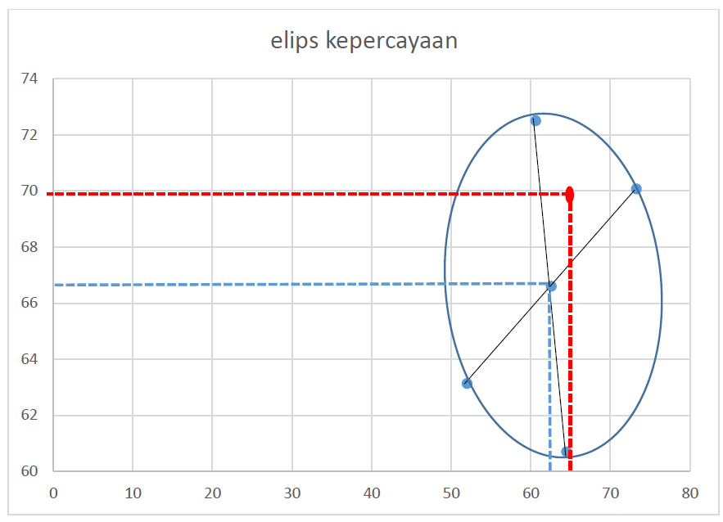
Menggambar ellips
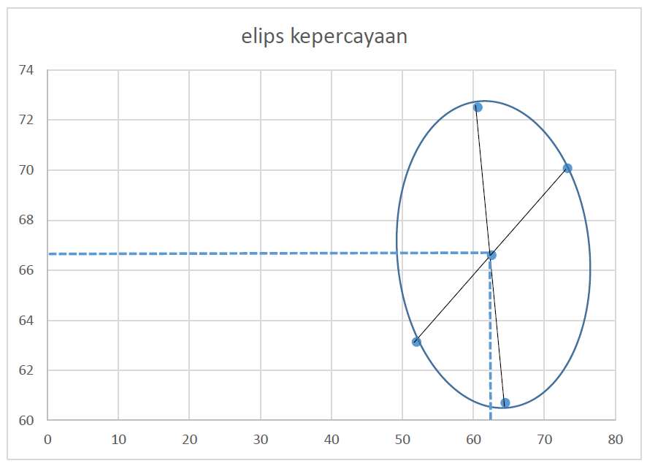

Selang Kepercayaan Simultan

c kuadrat | 7.0045146904 |  |  | xbar | 62.58
 |  |  |  |  | 66.6
S | 164.93288889 | 36.008888889
 | 36.008888889 | 66.964444444

Selang untuk x1 |  |  | Selang untuk x1

batas bawah | 51.83162876 |  | batas bawah | 59.751252415
batas atas | 73.32837124 |  | batas atas | 73.448747585

Selang Kepercayaan Bonferroni

 |  |  |  |  |  | xbar | 62.58
 |  |  |  |  |  |  | 66.6

n | 10 |  | alpha/2p | 0.025 |  | S | 164.93288889 | 36.008888889
p | 2 |  | t | 2.2621571628 |  |  | 36.008888889 | 66.964444444

Selang untuk x1 |  |  | Selang untuk x1

batas bawah | 53.39294308 |  | batas bawah | 60.746105258
batas atas | 71.76705692 |  | batas atas | 72.453894742

3. Ellipse
Confidence Ellipse

X | Y | cov |  | eval |  |  |  | X-Xbar | Y-Ybar |  |  | X | Y
72.8 | 69.9 | 164.93288889 | 36.008888889 | 176.744 | 55.153 | a | 12.162331945 | 10.22 | 3.30 | inside | 0 | 74.136539745 | 70.390607797
46 | 68.9 | 36.008888889 | 66.964444444 |  |  | b | 6.7940553843 | -16.58 | 2.30 | outside | 0.31415926536 | 72.916582466 | 72.199988132
59.2 | 58.4 |  |  | p | 2 | θ (rad) | 0.31694780237 | -3.38 | -8.20 | outside | 0.62831853072 | 70.684808475 | 73.461202612
66.7 | 78.2 | mean |  | n | 10 |  |  | 4.12 | 11.60 | outside | 0.94247779608 | 67.659679362 | 74.050794775
84.2 | 63.9 | 62.58 | 66.60 | c | 0.8369297874 | θ (deg) | 18.159771402 | 21.62 | -2.70 | outside | 1.2566370614 | 64.137315841 | 73.911051233
50.4 | 54.6 |  |  | % inside | 90.0% |  |  | -12.18 | -12.00 | outside | 1.5707963268 | 60.462511394 | 73.055651057
49.6 | 66.5 | inv cov |  |  |  | Q |  | -12.98 | -0.10 | outside | 1.8849555922 | 56.994981486 | 71.568326776
77.9 | 71.6 | 0.0068695578547 | -0.0036939774168 | trace | 231.89733333 | 0.95019111441 | -0.31166784578 | 15.32 | 5.00 | outside | 2.1991148575 | 54.074152103 | 69.594668054
63.9 | 77.2 | -0.0036939774168 | 0.016919665828 | det | 9747.999196 | 0.31166784578 | 0.95019111441 | 1.32 | 10.60 | outside | 2.5132741229 | 51.985934376 | 67.327870358
55.1 | 56.8 |  |  | eig1 | 176.74417724 |  |  | -7.48 | -9.80 | outside | 2.8274333882 | 50.934737605 | 64.98982364
 |  |  |  | eig2 | 55.153156095 |  |  |  |  |  | 3.1415926536 | 51.023460255 | 62.809392203
 |  |  |  |  |  |  |  |  |  |  | 3.4557519189 | 52.243417534 | 61.000011868
 |  |  |  |  |  |  |  |  |  |  | 3.7699111843 | 54.475191525 | 59.738797388
 |  |  |  |  |  |  |  |  |  |  | 4.0840704497 | 57.500320638 | 59.149205225
 |  |  |  |  |  |  |  |  |  |  | 4.398229715 | 61.022684159 | 59.288948767
 |  |  |  |  |  |  |  |  |  |  | 4.7123889804 | 64.697488606 | 60.144348943
 |  |  |  |  |  |  |  |  |  |  | 5.0265482457 | 68.165018514 | 61.631673224
 |  |  |  |  |  |  |  |  |  |  | 5.3407075111 | 71.085847897 | 63.605331946
 |  |  |  |  |  |  |  |  |  |  | 5.6548667765 | 73.174065624 | 65.872129642
 |  |  |  |  |  |  |  |  |  |  | 5.9690260418 | 74.225262395 | 68.21017636
 |  |  |  |  |  |  |  |  |  |  | 6.2831853072 | 74.136539745 | 70.390607797

4. uji berpasangan
Siswa | Essay Formal |  | Essay Informal |  | Selisih |  | PENGUJIAN HIPOTESIS BEDA VEKTOR NILAI TENGAH DUA POPULASI KASUS DATA BERPASANGAN
 | Kata | Kata Kerja | Kata | Kata Kerja | d1 | d2
1 | 137 | 15 | 148 | 20 | -11 | -5 | Populasi 1 | Essay Formal |  | Peubah 1 | Banyaknya kata | n | 15
2 | 164 | 25 | 159 | 24 | 5 | 1 | Populasi 2 | Essay Informal |  | Peubah 2 | Banyaknya kata kerja | p | 2
3 | 224 | 27 | 144 | 19 | 80 | 8
4 | 208 | 33 | 103 | 18 | 105 | 15 | Prosedur Pengujian
5 | 178 | 24 | 121 | 17 | 57 | 7 | Hipotesis Statistik:
6 | 128 | 20 | 89 | 11 | 39 | 9 | H0: vektordbar = vektor0 |  | (tidak terdapat perbedaan kata dan kata kerja antara essay formal dengan essay informal)
7 | 154 | 18 | 119 | 17 | 35 | 1 | H1: vektordbar != vektor0 |  | (terdapat perbedaan kata dan kata kerja antara essay formal dengan essay informal)
8 | 158 | 16 | 123 | 13 | 35 | 3
9 | 102 | 21 | 76 | 16 | 26 | 5 | Taraf nyata: | 0.05
10 | 214 | 25 | 217 | 29 | -3 | -4
11 | 209 | 24 | 148 | 22 | 61 | 2 | Statistik Uji:
12 | 151 | 16 | 151 | 21 | 0 | -5 | T^2 | n*vektordbar'*Sd^-1*vektordbar
13 | 123 | 13 | 83 | 7 | 40 | 6 |  | 15.191234319
14 | 161 | 22 | 135 | 20 | 26 | 2
15 | 175 | 23 | 178 | 15 | -3 | 8 | Kriteria penolakan H0:
 |  |  |  |  | 32.8 | 3.5333333333 | Tolak H0 jika T^2 > c^2
 |  |  |  |  |  |  | T^2 | 15.191234319
d rata2 | 32.8 |  |  |  |  |  | F(p,n-p,alpha) | 3.805565253
 | 3.5333333333 |  |  |  |  |  | c^2 | ((n-1)*p/(n-p))*F(p,n-p,alpha)
 |  |  |  |  |  |  |  | 8.1966020833
Sd | 1096.0285714 | 139.9
 | 139.9 | 31.552380952
 |  |  |  |  |  |  | Karena T^2 > c^2 maka
Sd^-1 | 0.0021020485138 | -0.0093202661166 |  |  |  |  | Keputusan: Tolak H0
 | -0.0093202661166 | 0.073018427141 |  |  |  |  | Kesimpulan:
 |  |  |  |  |  |  | Cukup bukti untuk menyatakan bahwa terdapat perbedaan kata dan kata kerja antara essay formal dengan essay informal
 |  |  |  |  |  |  | pada taraf nyata 5%
 |  |  |  |  |  |  | Jika dilihat dari rata-rata selisih kata antara essay formal dengan essay informal dan rata-rata selisih kata kerja antara essay formal dengan
 |  |  |  |  |  |  | essay informal di mana rata-rata selisih kata antara essay formal dengan essay informal lebih besar maka
 |  |  |  |  |  |  | essay formal lebih baik daripada essay informal

SELANG KEPERCAYAAN SIMULTAN
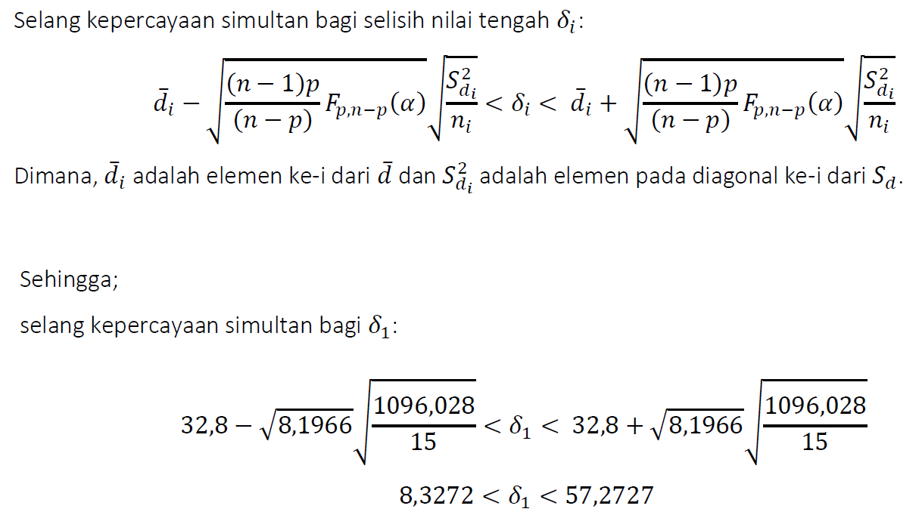

 |  |  |  |  |  |  | Batas Bawah | -0.61895367865
 |  |  |  |  |  |  | Batas Atas | 7.6856203453

Batas Bawah | 8.3272803964
Batas Atas | 57.272719604

SELANG KEPERCAYAAN BONFERRONI

 |  |  |  |  |  |  | Batas Bawah | 11.348161414 |  |  |  | Batas Bawah |  | -0.10640071284
t tabel | 2.5095694115 |  |  |  |  |  | Batas Atas | 54.251838586 |  |  |  | Batas Atas |  | 7.1730673795

